TotalNacional
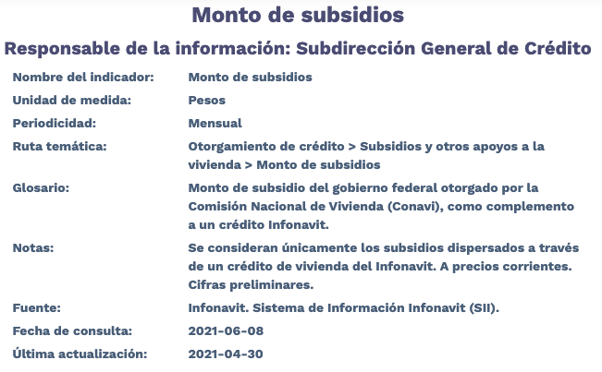
Fecha | TotalNacional
2012/01 | 31,626,633.13
2012/02 | 699,914,237.64
2012/03 | 835,783,957.05
2012/04 | 385,640,949.63
2012/05 | 534,182,693.89
2012/06 | 643,824,334.29
2012/07 | 356,065,579.11
2012/08 | 275,479,834.71
2012/09 | 316,490,331.55
2012/10 | 232,381,270.37
2012/11 | 49,917,171.57
2012/12 | 1,772,481.77
2013/01 | 705,113,673.16
2013/02 | 142,460,049.84
2013/03 | 423,006,722.51
2013/04 | 620,165,096.66
2013/05 | 514,956,869.48
2013/06 | 288,516,191.80
2013/07 | 399,088,953.72
2013/08 | 452,121,763.50
2013/09 | 367,383,253.71
2013/10 | 395,074,148.61
2013/11 | 457,521,182.14
2013/12 | 972,408,452.41
2014/01 | 210,069,448.67
2014/02 | 417,641,569.75
2014/03 | 515,478,209.96
2014/04 | 518,346,574.35
2014/05 | 583,801,447.42
2014/06 | 809,707,938.41
2014/07 | 712,937,575.97
2014/08 | 807,728,702.47
2014/09 | 919,394,989.07
2014/10 | 1,064,456,379.66
2014/11 | 1,092,222,004.87
2014/12 | 1,198,261,102.69
2015/01 | 329,559,436.73
2015/02 | 1,034,983,969.60
2015/03 | 1,112,070,913.03
2015/04 | 1,133,734,003.68
2015/05 | 909,873,839.93
2015/06 | 693,934,501.85
2015/07 | 271,753,880.52
2015/08 | 350,565,023.97
2015/09 | 659,472,863.20
2015/10 | 916,326,435.76
2015/11 | 514,696,549.77
2015/12 | 711,360,516.78
2016/01 | 199,070,772.68
2016/02 | 965,105,116.35
2016/03 | 794,857,869.00
2016/04 | 736,286,575.99
2016/05 | 717,850,789.05
2016/06 | 1,051,709,101.27
2016/07 | 582,843,932.98
2016/08 | 575,321,169.93
2016/09 | 497,277,517.93
2016/10 | 473,222,641.69
2016/11 | 391,181,526.62
2016/12 | 279,583,743.44
2017/01 | 693,202.33
2017/02 | 743,414,845.12
2017/03 | 250,355,808.35
2017/04 | 303,571,587.61
2017/05 | 456,288,163.68
2017/06 | 507,303,171.31
2017/07 | 379,817,811.36
2017/08 | 364,422,512.39
2017/09 | 249,671,285.36
2017/10 | 270,867,015.40
2017/11 | 391,022,354.15
2017/12 | 341,018,665.35
2018/01 | 56,313,655.24
2018/02 | 221,175,957.22
2018/03 | 218,614,509.07
2018/04 | 345,882,500.73
2018/05 | 430,576,002.08
2018/06 | 506,245,991.75
2018/07 | 476,673,719.44
2018/08 | 433,001,299.12
2018/09 | 306,735,051.07
2018/10 | 389,340,838.12
2018/11 | 197,432,775.66
2018/12 | 53,905.28
2019/01 | 173,686.85
2019/02 | 0
2019/03 | 0
2019/04 | 4,938,697.09
2019/05 | 121,627,651.55
2019/06 | 148,804,156.42
2019/07 | 99,878,031.55
2019/08 | 11,978,538.86
2019/09 | 267,123.58
2019/10 | 61,643.90
2019/11 | 0
2019/12 | 0
2020/01 | 0
2020/02 | 0
2020/03 | 0
2020/04 | 0
2020/05 | 0
2020/06 | 0
2020/07 | 0
2020/08 | 0
2020/09 | 0
2020/10 | 0
2020/11 | 0
2020/12 | 0
2021/01 | 0
2021/02 | 0
2021/03 | 0
2021/04 | 0

